様式
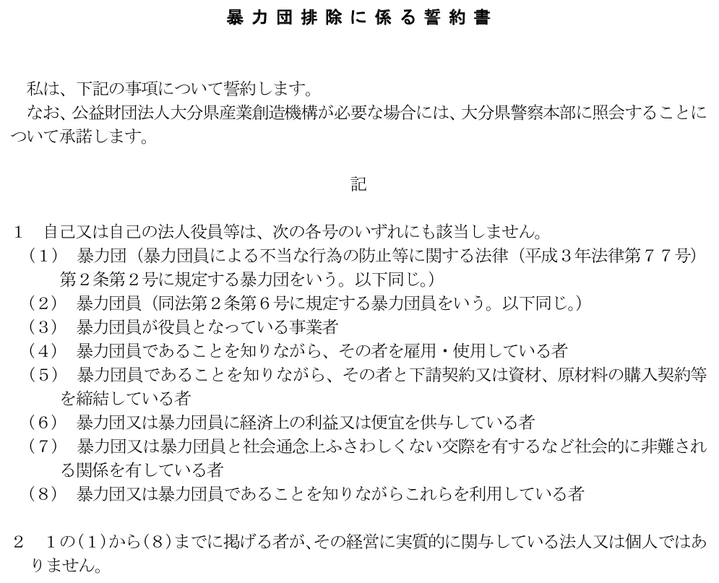

誓約日： |  |  | ←日付は、「2026/2/1」の形式で入力してください。和暦で表示されます。

大分県産業創造機構 理事長 吉村 恭彰 殿

 | 〔法人にあっては、その名称、代表者の氏名及び主たる事務所の所在地〕
 | (ふりがな)
 | 商号又は名称
 | 住 所
 | (ふりがな)
 | 氏 名
 | 生年月日 | 性別 | ←日付は、「2026/2/1」の形式で入力してください。和暦で表示されます。

